ΕΞΩΦΥΛΛΟ (2)
ΕΛΛΗΝΙΚΗ ΔΗΜΟΚΡΑΤΙΑ
ΥΠΟΥΡΓΕΙΟ ΑΓΡΟΤΙΚΗΣ
ΑΝΑΠΤΥΞΗΣ & ΤΡΟΦΙΜΩΝ
ΓΕΝΙΚΗ ΓΡΑΜΜΑΤΕΙΑ ΑΓΡΟΤΙΚΗΣ ΠΟΛΙΤΙΚΗΣ
& ΔΙΑΧΕΙΡΙΣΗΣ ΚΟΙΝΟΤΙΚΩΝ ΠΟΡΩΝ
ΕΙΔΙΚΗ ΥΠΗΡΕΣΙΑ ΕΦΑΡΜΟΓΗΣ
ΠΑΑ 2014-2020
ΕΥΡΩΠΑΪΚΟ ΓΕΩΡΓΙΚΟ
ΤΑΜΕΙΟ ΑΓΡΟΤΙΚΗΣ ΑΝΑΠΤΥΞΗΣ
Η Ευρώπη επενδύει στις
Αγροτικές περιοχές

ΠΡΟΓΡΑΜΜΑ ΑΓΡΟΤΙΚΗΣ ΑΝΑΠΤΥΞΗΣ ΤΗΣ ΕΛΛΑΔΑΣ 2014-2020 (ΠΑΑ 2014-2020)

ΜΕΤΡΟ 19: «ΤΟΠΙΚΗ ΑΝΑΠΤΥΞΗ ΜE ΠΡΩΤΟΒΟΥΛΙΑ ΤΟΠΙΚΩΝ ΚΟΙΝΟΤΗΤΩΝ (CLLD) – LEADER» ΠΑΑ 2014 -2020
ΥΠΟΜΕΤΡΟ 19.2: «ΣΤΗΡΙΞΗ ΥΛΟΠΟΙΗΣΗΣ ΔΡΑΣΕΩΝ ΤΩΝ ΣΤΡΑΤΗΓΙΚΩΝ ΤΟΠΙΚΗΣ ΑΝΑΠΤΥΞΗΣ ΜΕ ΠΡΩΤΟΒΟΥΛΙΑ ΤΟΠΙΚΩΝ ΚΟΙΝΟΤΗΤΩΝ (CLLD/LEADER)»
ΔΡΑΣΗ 19.2.4: «ΒΑΣΙΚΕΣ ΥΠΗΡΕΣΙΕΣ & ΑΝΑΠΛΑΣΗ ΧΩΡΙΩΝ ΣΕ ΑΓΡΟΤΙΚΕΣ ΠΕΡΙΟΧΕΣ»

ΠΑΡΑΡΤΗΜΑ – ΠΙΝΑΚΑΣ ΑΠΟΤΥΠΩΣΗΣ ΤΩΝ ΑΝΑΓΚΑΙΩΝ, ΤΕΧΝΙΚΩΝ ΥΠΟΣΤΗΡΙΚΤΩΝ ΜΕΛΕΤΩΝ ΚΑΙ ΤΗΣ ΩΡΙΜΑΝΣΗΣ ΠΡΑΞΗΣ (Δ1)

 | 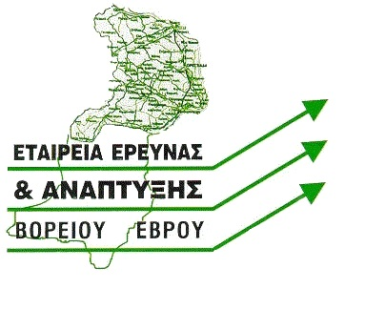

ΕΤΑΙΡΕΙΑ ΕΡΕΥΝΑΣ ΚΑΙ ΑΝΑΠΤΥΞΗΣ ΒΟΡΕΙΟΥ ΕΒΡΟΥ ΑΕ – ΑΝΑΠΤΥΞΙΑΚΗ ΑΝΩΝΥΜΗ ΕΤΑΙΡΕΙΑ ΟΤΑ

